Horario Capilla
Horario de Guardias de la Capilla

Viernes |  |  |  |  | Sábado |  |  |  |  | Domingo

Hora |  |  |  | Nombre del Hermano de Emaús | Hora |  |  |  | Nombre del Hermano de Emaús | Hora |  |  |  | Nombre del Hermano de Emaús
5 | a | 6 | PM |  | 12 | a | 1 | AM |  | 12 | a | 1 | AM
6 | a | 7 | PM |  | 1 | a | 2 | AM |  | 1 | a | 2 | AM
7 | a | 8 | PM | Cena (de 7:30 a 8:50) | 2 | a | 3 | AM |  | 2 | a | 3 | AM
8 | a | 9 | PM |  | 3 | a | 4 | AM |  | 3 | a | 4 | AM
9 | a | 10 | PM |  | 4 | a | 5 | AM |  | 4 | a | 5 | AM
10 | a | 11 | PM |  | 5 | a | 6 | AM |  | 5 | a | 6 | AM
11 | a | 12 | PM |  | 6 | a | 7 | AM |  | 6 | a | 7 | AM
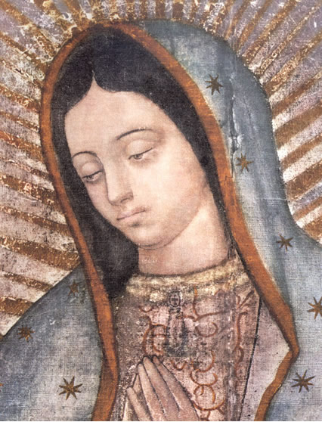
 |  |  |  |  | 7 | a | 8 | AM | Desayuno (de 7:20 a 8:10) | 7 | a | 8 | AM
 |  |  |  |  | 8 | a | 9 | AM |  | 8 | a | 9 | AM | Desayuno (de 7:50 a 10:10)
 |  |  |  |  | 9 | a | 10 | AM |  | 9 | a | 10 | AM
 |  |  |  |  | 10 | a | 11 | AM |  | 10 | a | 11 | AM
 |  |  |  |  | 11 | a | 12 | M |  | 11 | a | 12 | M
 |  |  |  |  | 12 | a | 1 | PM |  | 12 | a | 1 | PM
 |  |  |  |  | 1 | a | 2 | PM | Comida (de 1:25 a 2:10) | 1 | a | 2 | PM | Comida (de 1:20 a 2:00)
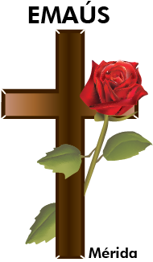
 |  |  |  |  | 2 | a | 3 | PM
 |  |  |  |  | 3 | a | 4 | PM
 |  |  |  |  | 4 | a | 5 | PM
 |  |  |  |  | 5 | a | 6 | PM
 |  |  |  |  | 6 | a | 7 | PM | Cena (de 6:45 a 7:30) Reservar Santísimo
 |  |  |  |  | 7 | a | 8 | PM | No se requiere esta hora
 |  |  |  |  | 8 | a | 9 | PM | No se requiere esta hora
 |  |  |  |  | 9 | a | 10 | PM | No se requiere esta hora
 |  |  |  |  | 10 | a | 11 | PM | No se requiere esta hora
 |  |  |  |  | 11 | a | 12 | PM | No se requiere esta hora

